配色
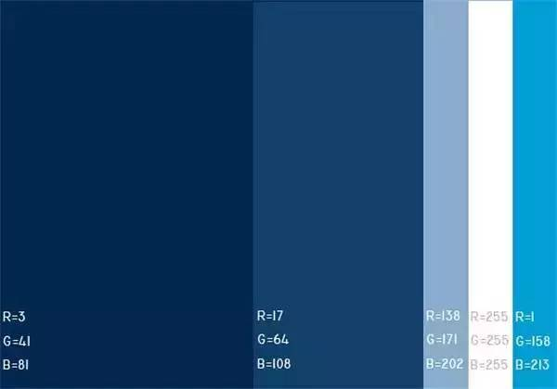
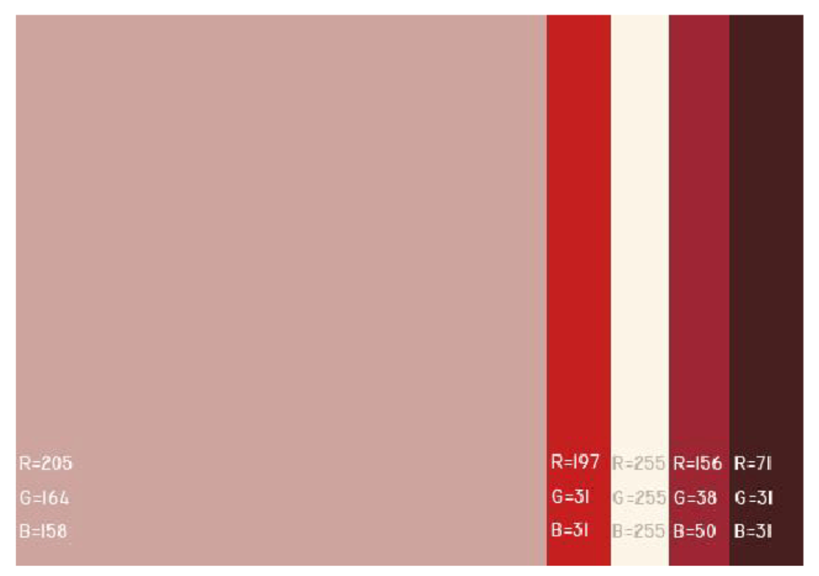
 | 1 | 2 | 3 | 4 | 5 | 6
R | 205 | 197 | 255 | 156 | 71
G | 164 | 31 | 255 | 38 | 31
B | 158 | 31 | 255 | 50 | 31

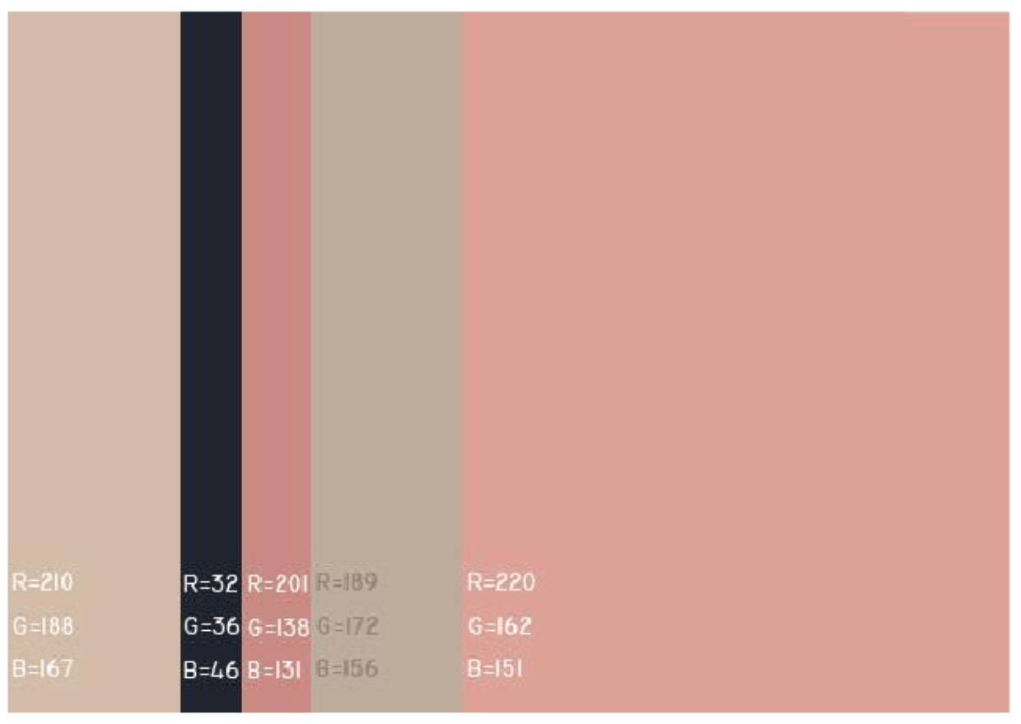
R | 210 | 32 | 201 | 189 | 220
G | 188 | 36 | 138 | 172 | 162
B | 167 | 46 | 131 | 156 | 151

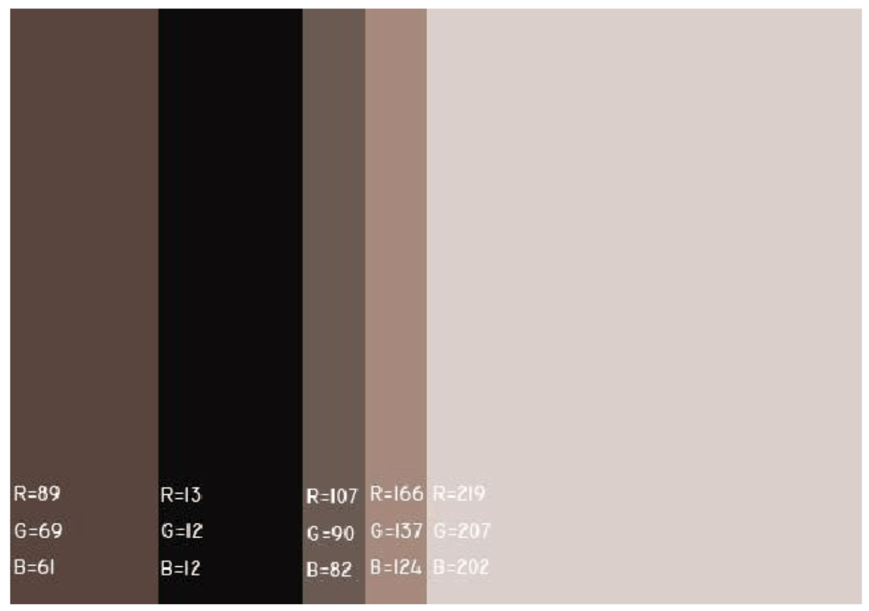
R | 89 | 13 | 107 | 166 | 219
G | 69 | 12 | 90 | 137 | 207
B | 61 | 12 | 82 | 124 | 202

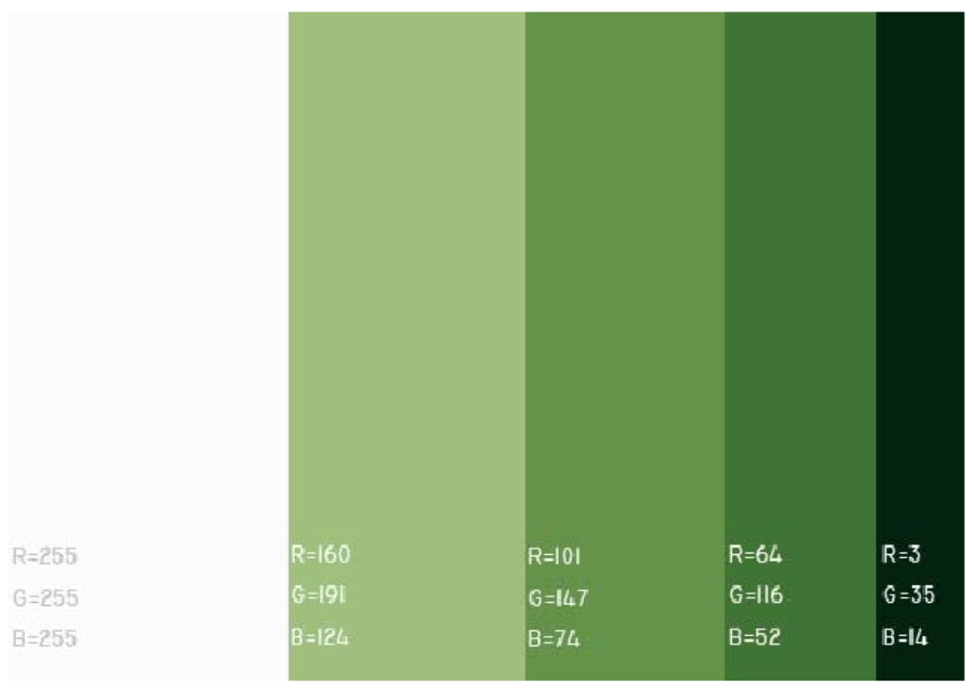
R | 255 | 160 | 101 | 64 | 3
G | 255 | 191 | 147 | 116 | 35
B | 255 | 124 | 74 | 52 | 14

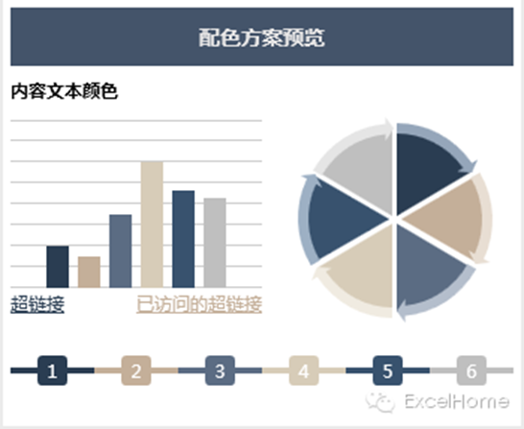
R | 44 | 196 | 92 | 215 | 57 | 191
G | 62 | 176 | 109 | 204 | 83 | 191
B | 83 | 154 | 132 | 184 | 111 | 191

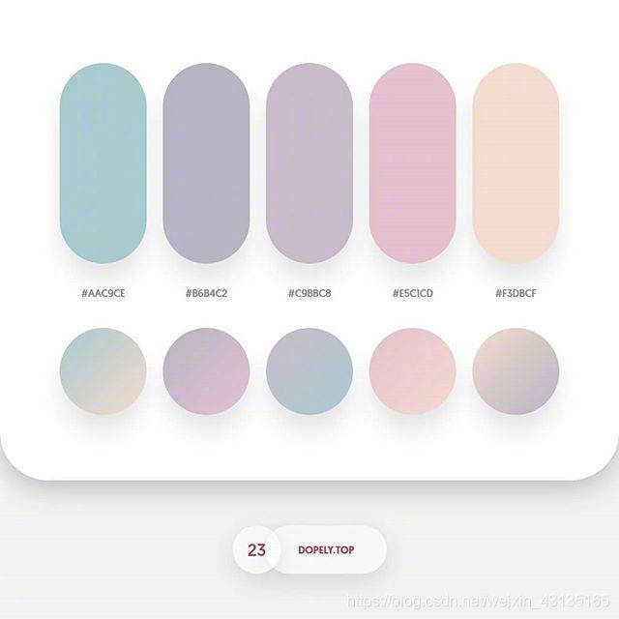
R | 172 | 182 | 201 | 231 | 243
G | 202 | 179 | 187 | 192 | 221
B | 209 | 196 | 200 | 212 | 208

